Familles
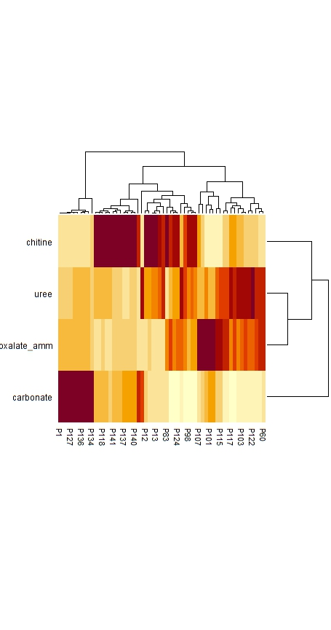
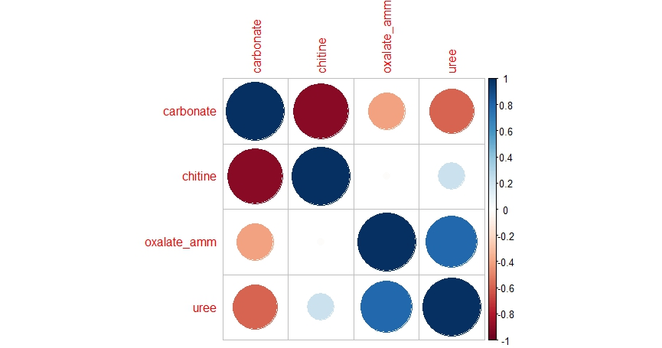
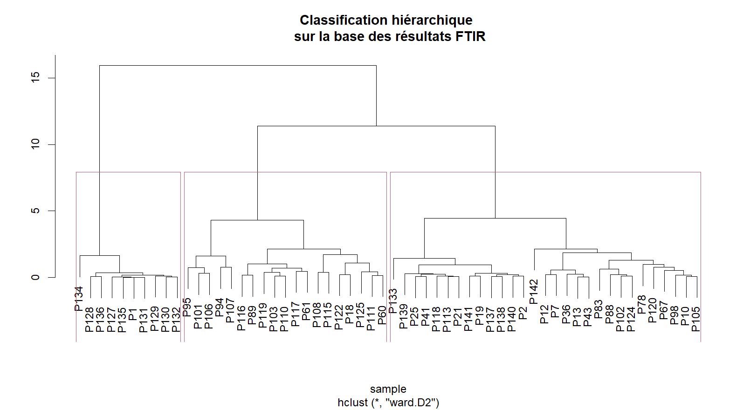
Sample | Classif IR 3 familles | Classif IR 5 familles | RE empirique | Classif RE 5 familles
P134 | F1 | F1 | C+ | F1
P128 | F1 | F1 | C+ | F1
P136 | F1 | F1 | C+ | F1
P127 | F1 | F1 | C+ | F1
P135 | F1 | F1 | C+ | F1
P1 | F1 | F1 | C+ | F1
P131 | F1 | F1 | C+ | F1
P129 | F1 | F1 | C+ | F1
P130 | F1 | F1 | C+ | F1
P132 | F1 | F1 | C+ | F1
P95 | F2 | F2a | NC+ | F2B
P101 | F2 | F2a | NCR | F2A
P106 | F2 | F2a | NCR | F2A
P94 | F2 | F2a | NC+ | F3
P107 | F2 | F2a | NC+ | F3
P116 | F2 | F2b | NC+ | F2B
P89 | F2 | F2b | NC+ | F3
P119 | F2 | F2b | NC+ | F3
P103 | F2 | F2b | NC- | F3
P110 | F2 | F2b | NC+ | F3
P117 | F2 | F2b | NC+ | F2B
P61 | F2 | F2b | NC- | F3
P108 | F2 | F2b | NCR | F2B
P115 | F2 | F2b | NC+ | F2B
P122 | F2 | F2b | NC+ | F2B
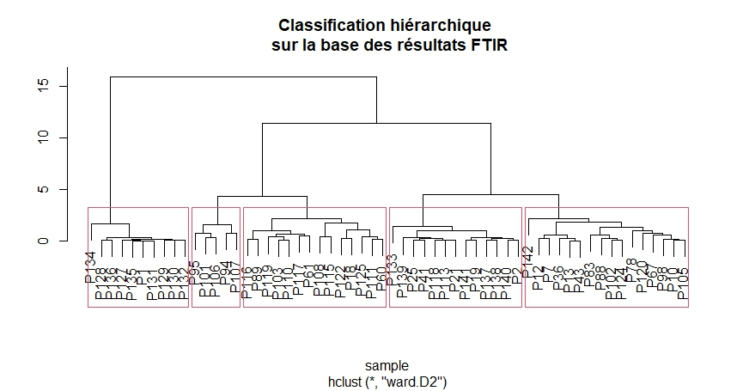
P18 | F2 | F2b | NC+ | F2B
P125 | F2 | F2b | NC+ | F3
P111 | F2 | F2b | NC+ | F2B
P60 | F2 | F2b | NC+ | F2B
P133 | F3 | F3a | C+ | F4
P139 | F3 | F3a | C- | F4
P25 | F3 | F3a | NC | F4
P41 | F3 | F3a | NC | F4
P118 | F3 | F3a | NC | F4
P113 | F3 | F3a | NC | F4
P21 | F3 | F3a | NC | F4
P141 | F3 | F3a | C- | F4
P19 | F3 | F3a | NC | F4
P137 | F3 | F3a | C- | F4
P138 | F3 | F3a | C- | F4
P140 | F3 | F3a | C- | F4
P2 | F3 | F3a | C- | F4
P142 | F3 | F3b | C+ | F3
P12 | F3 | F3b | NC- | F4
P7 | F3 | F3b | NC | F4
P36 | F3 | F3b | NC- | F3
P13 | F3 | F3b | NC- | F4
P43 | F3 | F3b | NC- | F4
P83 | F3 | F3b | C- | F4
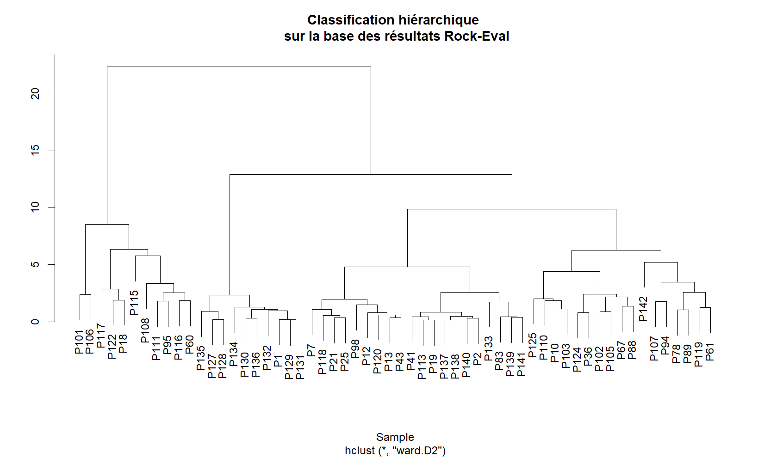
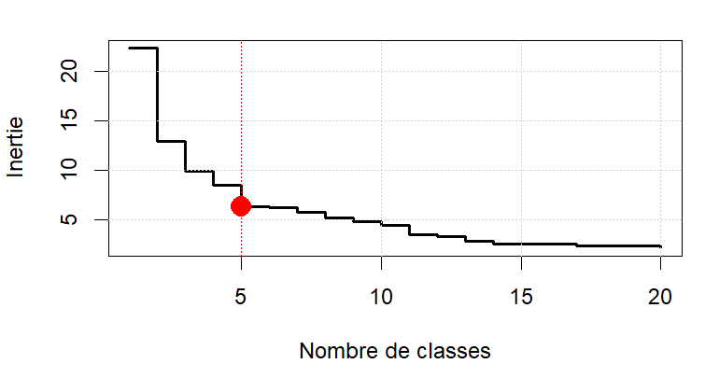
P88 | F3 | F3b | NC+ | F3
P102 | F3 | F3b | NC | F3
P124 | F3 | F3b | NC- | F3
P78 | F3 | F3b | NC+ | F3
P120 | F3 | F3b | NC- | F4
P67 | F3 | F3b | NC+ | F3
P98 | F3 | F3b | NC+ | F4
P10 | F3 | F3b | NC- | F3
P105 | F3 | F3b | NC- | F3

